关系图
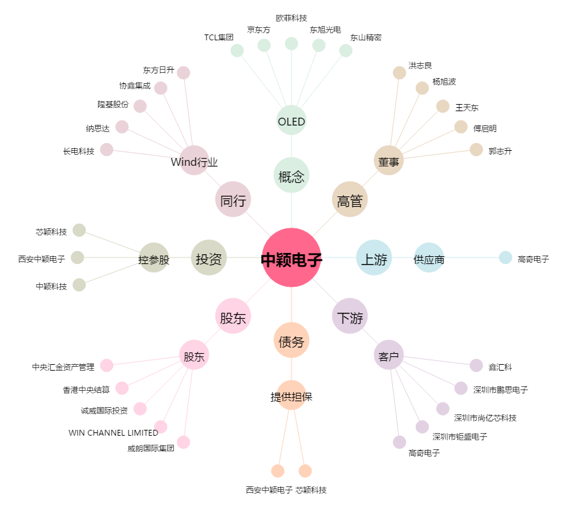
中颖电子[300327.SZ] - 关系概览图

